Foglio1
TASK 1
Trial composto da un apprendimento di 4 stimoli fuori dalla RM e successivamente un test old/knew con i 4 stimoli studiati + 4 nuovi
Tempi presi da-->Rai et al 2021 (compito OLD/KNEW ma loro utilizzano 6 stimoli totali)
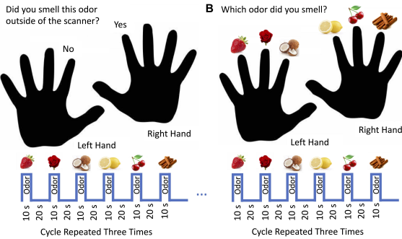
TASK nostro:
Numero massimo di stimoli per RUN: 4.
Stimoli totali: 8 (A, B, C, D - vecchi; E, F, G, H - nuovi).
Somministrazioni totali per stimolo: Ogni stimolo deve comparire 6 volte (2 per RUN × 3 RUN).
Equilibrio tra stimoli vecchi e nuovi: Ogni RUN dovrebbe includere 2 vecchi e 2 nuovi stimoli per bilanciare.

FASE DI ACQUISIZIONE: (Rai et al)
A ciascun partecipante è stato chiesto di annusare tre oli essenziali (limone, cannella e rosa) sequenzialmente per 3 cicli; l'odore è stato presentato per 10 secondi seguiti da una pausa di 20 secondi per controllare l'adattamento all'odore. La durata totale dello stadio di acquisizione è stata di 280 secondi

A noi la fase di acquisizione durerebbe appunto 360s (30 per odore per 4 odori per 3 cicli)

FASE DI RICONOSCIMENTO IN RM
fixation cross | stimuli | ISI (rest, stimolo off, risposta) | tempototale_trial |  | tempototale_RUN | Tempo totale task 4RUN | Tempo totale task 2RUN | Tempo totale task Rai et al., 2021
1 | 10 | 19 | 30 | 240 | 4.666666667 | 18.66666667 | 9.333333333 | 14

ogni trial 30 sec. --> 4 stimoli e li ripetiamo due volte per run per 3 RUN + 20 secondi di rest all'inizio e alla fine di ogni RUN
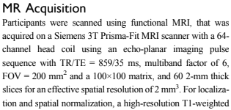
Somministrazioni totali per stimolo (Rai et al., 2021; 3 RUN) : Ogni stimolo deve comparire 6 volte (2 per RUN × 3 RUN).
Somministrazioni totali per stimolo (4 RUN : Ogni stimolo deve comparire 8 volte (2 per RUN × 4 RUN).
Equilibrio tra stimoli vecchi e nuovi: Ogni RUN dovrebbe includere 2 vecchi e 2 nuovi stimoli per bilanciare.
Per bilanciare gli stimoli dovremmo avere 2 o 4 RUN

RUN | Vecchi | Nuovi | Ordine (esempio) |  | RUN | Vecchi | Nuovi | Ordine (esempio)
RUN 1 | A, B | E, F | A, E, B, F, A, F, B, E |  | RUN 1 | A, B | E, F | A, E, B, F, B, F, A, E
RUN 2 | C, D | G, H | C, G, D, H, D, H, C, G |  | RUN 2 | C, D | G, H | C, G, D, H, D, G, C, H
RUN 3 | A, C | E, G | A, E, C, G, C, G, A, E
RUN 4 | B, D | F, H | B, F, D, H, D, F, B, H

RISPOSTA: può essere implementata nei primi 9 secondi del rest? così poi si reimpostano 10 secondi di fixation cross e si può usare nell'analisi per fare i confronti?
* problema 1: abbiamo solo 4 erogatori e 8 vasetti quindi per somministrare 8 odori in 3 RUN dobbiamo fare il cambio vasetti tra un RUN e l'altro/ inoltre per fare tanti soggetti al giorno potrebbe essere un problema il riempimento dello spazio di testa
* problema 2: task con 4 RUN dura troppo, task con 2 RUN potrebbe avere troppe poche presentazioni e di conseguenza segnale minore

TASK 2
Eek et al., 2023
3 task in risonanza: Passive Smelling (PS); Odor Encoding (OE); Odor Recognition Memory (ORM) --> paradigma a blocchi

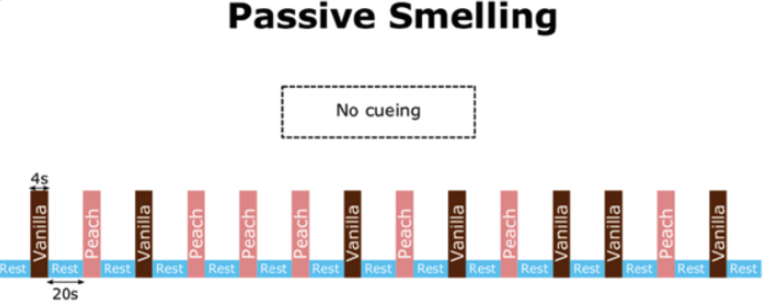
PASSIVE SMELLING (PS)
2 odori: Vaniglia e Pesca
4 secondi stimolo on/ 20 rest
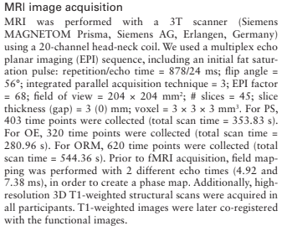
ordine pseudorandomico

Totale 360 secondi

ODOR ENCODING

8 nuovi odori presentati (noi potremmo fare come prima, presentandone 4)
5 secondi stimolo on/ 28 di rest--> 3 secondi dopo la fine dello stimolo i partecipanti dovevano indicare (tramite pulsantiera) se avevano sentito o meno un odore (finestra di risposta= 10 sec)

totale= 276 secondi
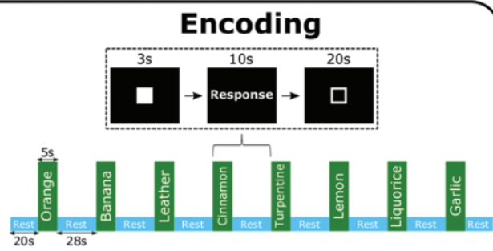

ODOR RECOGNITION MEMORY (10 minuti dopo)

16 odori: 8 old 8 new
5 secondi stimolo on/ 28 di rest--> 3 secondi dopo la fine dello stimolo i partecipanti dovevano indicare (tramite pulsantiera) se avevano sentitoun odore old/new (finestra di risposta= 10 sec)

totale 660 secondi

TEMPO TOTALE TASK nostra (anatomiche escluse)

PS (360)+ OE (276)+ ORM(660)+ 600 (delay tra OE e ORM)= 1896 secondi--> 31,6 minuti

Nel nostro task dimezzando gli odori in OE (4) e in ORM (8)--> 1428--> 23 minuti

Tempo totale escludendo condizione PS
1068 s--> 17 minuti

OPPURE TASK PIù semplice di identificazione famiglia, possiamo farli con odori con i quali sono stati allenati --> per verificare apprendimento/ per odori diversi stessa famiglia = generalizzazione

TASK 3

8 odori totali (4 totali per un timing più breve)
4 odori training (1 ogni famiglia)--> verificare apprendimento
4 odori no training stessa famglia (1 ogni famiglia)---> studiare generalizzazione apprendimenti

Disegno a blocchi --> più segnale per differenziare meglio aree che rispondono ad odori studiati e aree che rispondono a odori non studiati--> MA QUALE CONDIZIONE DI CONTROLLO?
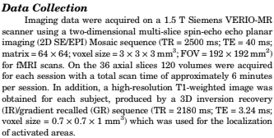
8 Run--> ogni run uno stimolo
Ogni stimolo viene presentato 6 volte per RUN (per ottenere buon segnale dalla letteratura tra le 6 e le 8 stim.)
Tra un RUN e l'altro psycophysical ratings: Intensità, piacevolezza, odore nuovo o già sentito (qui potrebbe essere implementata anche un old/new task in maniera semplice), famiglia odore, odore specifico.
Blocco | Durata Blocco | Durata RUN (6 blocchi) | Durata Task
FASE ON: 10.4 | 30 s | 180s (3m) | 24m
FASE OFF: 19.6

potremmo usare 6 stimoli e ridurre la durata totale del task a 18 minuti
oppure 4 e ridurla a 12 minuti--> soluzione migliore per testare magari un odore per ogni famiglia (non studiato precedentemente)

I tempi dei blocchi e dei RUN sono difficilmente riducibili: dalla letteratura si evince un numero di ripetizioni di uno stimolo tra le 6/8 per avere un buon segnale, inoltre RUN brevi sono più indicati rispetto a RUN lunghi
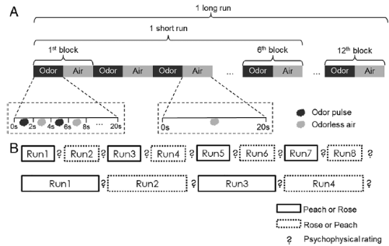

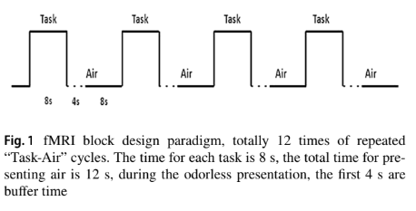

TASK 4 | Yunpemg et al., 2021

task sicuramente meno dilatato rispetto al precedente, ma ho alcuni dubbi che non riesco a risolvere dal paper

1. in letteratura la maggior parte degli studi utilizzano un periodo di rest di almeno 20 secondi
2. 12 blocchi per RUN mi sembrano troppi, però in totale viene un RUN da 240s molto breve!

TASK 5 Concordata con Prof.

